Sheet1
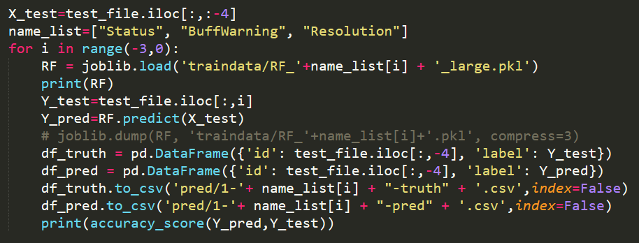
贾涵泽组 | 基础分 | 20 |  |  |  | 说明: 由于组太多了(11个), 所以将效率分的打分规则更改为: 前5名分数分别为10, 9, 8, 7, 6; 之后名次为5分
贾涵泽+2020211072-阮心仪+2020211118-文淑婷+2020211147 | 性能分 | 15
 | 效率分 | 10 | VideoStateLabeling |  | 总耗时
 |  |  | 7.218 | 175.4476 | 182.6656
 | 结构分 | 3
 | 附加分 | 5 | 对resolution的预测进行了尝试
 | 总分 | 50

李林晁组 | 基础分 | 20
李林晁2020211129-叶思琪2020211121-李方禹2020211074 | 性能分 | 15
 | 效率分 | 9 |  |  | 总耗时
 |  |  |  |  | 450
 | 结构分 | 3
 | 附加分 | 8 | 1. 对相关性进行了分析; 2. 对resolution的预测进行了尝试
 | 罚时 | -3
 | 总分 | 47

卜凡组 | 基础分 | 20
卜凡2020211066-盛子轩2020211086-朱炫柳2020211152 | 性能分 | 15
 | 效率分 | 8 | 62*60 |  | 总耗时
 |  |  | 3720 |  | 3720
 | 结构分 | 4
 | 附加分 | 0
 | 总分 | 47

郑振昆组 | 基础分 | 20
组员1（郑振昆+2020211109）-组员2（张雪婷+2020211123）-组员3（田英琦+2020211120） | 性能分 | 15
 | 效率分 | 7 | 总耗时
 |  |  | 5630.83
 | 结构分 | 1
 | 附加分 | 5 | 对resolution的预测进行了尝试
 | 总分 | 48

刘畅组 | 基础分 | 20
组员1（刘畅+2020211130）-组员2（周宇浩+2020211139）-组员3（谭云华+2020211135）-组员4（马青驰+2020211131） | 性能分 | 15
 | 效率分 | 6 | 240*60 | 总耗时
 |  |  | 14400 | 14400
 | 结构分 | 2
 | 附加分 | 0
 | 总分 | 43

谭嘉骐组 | 基础分 | 18 | 1.没有读取并处理以movement开头的文件, 具体问题出在preprocess.py的第58行
组员1（谭嘉骐+2020211134）-组员2（刘昊+2020210263）-组员3（胡嵋彧+2020211115） | 性能分 | 15
 | 效率分 | 5 | 6*60*458 | 总耗时
 |  |  |  | 164880
 | 结构分 | 2
 | 附加分 | 0
 | 总分 | 40

王岳铭组 | 基础分 | 20
王岳铭+2020211160-赵奕雄+2020211167-朱童泽+2020211168 | 性能分 | 13
 | 效率分 | 5

 | 结构分 | 2
 | 附加分 | 0
 | 总分 | 40

徐方舟组 | 基础分 | 19 | 最初发送的项目文件不完整;
徐方舟+2020211162 | 性能分 | 15
 | 效率分 | 5

 | 结构分 | 1
 | 附加分 | 0
 | 总分 | 40

张宇组 | 基础分 | 20
组员1(张宇+2020211108)-组员2(马嘉诚+2020211102)-组员3(邓翔天+2020211125) | 性能分 | 15
 | 效率分 | 5

 | 结构分 | 1
 | 附加分 | 0
 | 总分 | 41

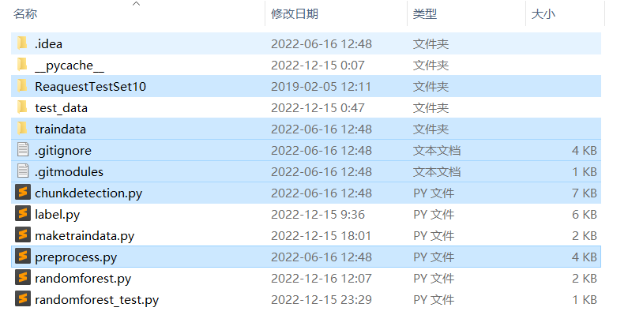
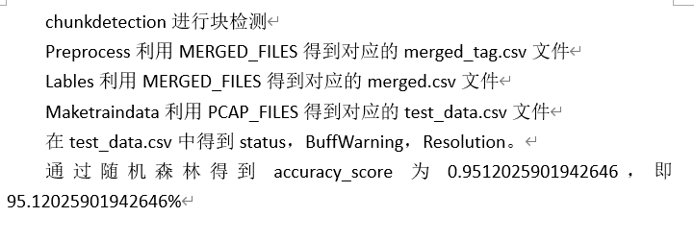
陈妍润 | 作业几乎完全拷贝GitHub上已有项目, 对本作业交代的任务未进行任何深入思考, 不符合本次作业要求. (本次作业的任务和GitHub上的那个有区别)
陈妍润+2020211140

